Februar
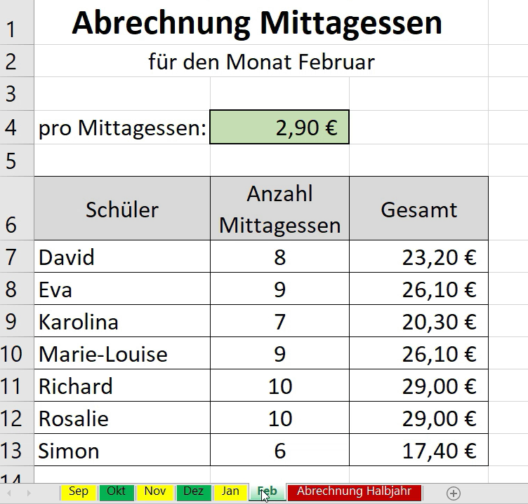
 | Abrechnung Mittagessen
 | für den Monat Februar

 | pro Essen: | 2.90 €

Schüler | Anzahl | Gesamt
 | Mittasgessen
David | 8 | 23.20 €
Eva | 9 | 26.10 €
Karolina | 7 | 20.30 €
Marie | 9 | 26.10 €

Abrechnung
 | Abrechnung Mittagessen

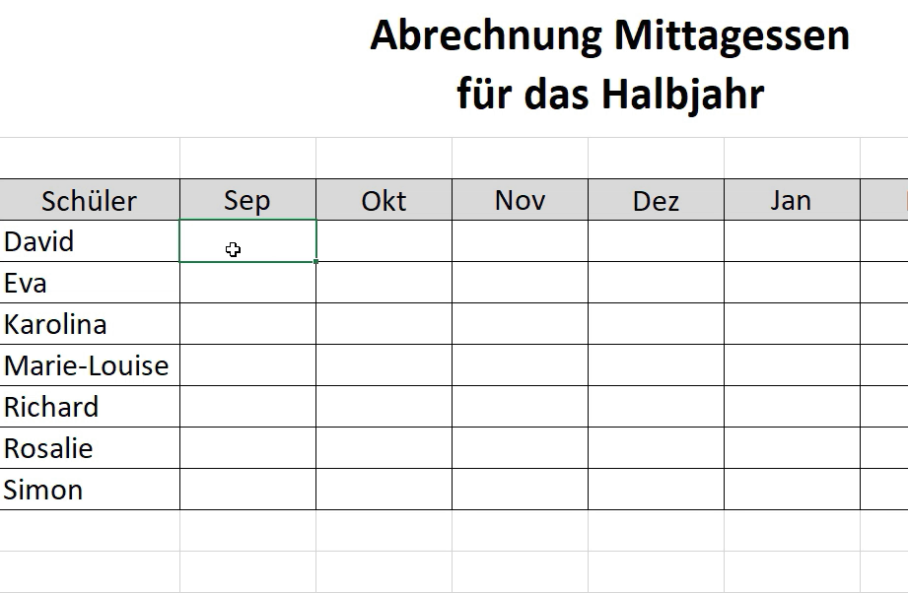

Schüler | Feb | Mär | Apr | gesamt

David
Eva
Karolina
Marie

